会場アサイン集計表
プロジェクト名 |  |  | システム名 |  |  | 画面レイアウト設計書 |  |  |  |  |  | 作成者 | 作成日 |  | 更新者 | 更新日
0 |  |  | LMS学習管理システム |  |  | 会場アサイン集計表 |  |  |  |  |  | 小川 | 2016-10-27 |  | 櫻井 | 2019-01-07

 | 画面イメージ
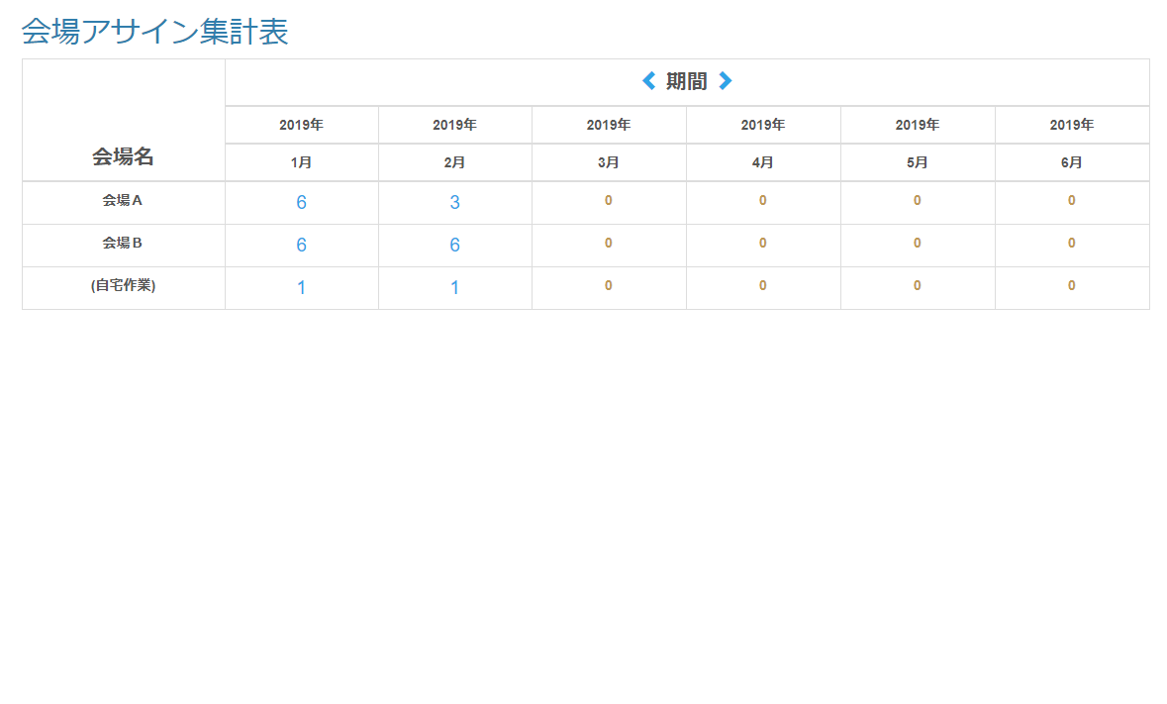

 | 出力仕様
 | No | 項目名 |  | データ元 |  |  |  |  |  | 備考
 |  |  |  | テーブル名 |  |  | フィールド
 | 1 | 会場名 |  | m_place |  |  | place_name
 | 2 | 期間 年 |  | - |  |  | - |  |  | 初期表示時は、一番左の列にシステム日付の年月を表示する
 | 3 | 期間 月 |  | - |  |  | -
 | 4 | アサイン人数合計 |  | t_assign |  |  | applicant_amount |  |  | 各会場とアサイン年月の交差する部分にアサイン人数の合計を表示
 |  |  |  |  |  |  |  |  |  | 企業情報画面で渡された企業とコースに紐づく会場とアサイン年月の交差する背景色をピンクにする

 | ◆アサイン人数合計リンク押下時

 | ◆『＜』期間リンク押下時

 | 入力仕様
 | No | 項目名 | 物理名 |  | コントロール |  | 必須 | 桁数 | 最小値 | 最大値 | 属性 |  |  | 備考
 | 1 | 期間(半年前) | - |  | リンク |  | - | - | - | - | /assign/Spreadsheet |  |  | 半年前の集計を表示
 | 2 | ページ数 | page |  | パラメーター |  | 〇 | - | - | -
 | 3 | 企業ID | companyId |  | hidden |  | ○ | - | - | - | 半角数字
 | 4 | コースID | courseId |  | hidden |  | ○ | - | - | - | 半角数字

 | ◆『＞』期間リンク押下時

 | 入力仕様
 | No | 項目名 | 物理名 |  | コントロール |  | 必須 | 桁数 | 最小値 | 最大値 | 属性 |  |  | 備考
 | 1 | 期間(半年後) | - |  | リンク |  | - | - | - | - | /assign/Spreadsheet |  |  | 半年後の集計を表示
 | 2 | ページ数 | page |  | パラメーター |  | 〇 | - | - | -
 | 3 | 企業ID | companyId |  | hidden |  | ○ | - | - | - | 半角数字
 | 4 | コースID | courseId |  | hidden |  | ○ | - | - | - | 半角数字

